Códigos
Apartado A
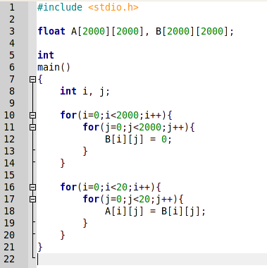
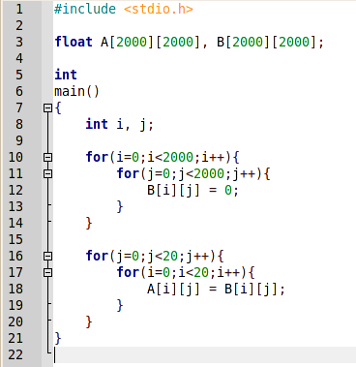

 | Código sin permutar | Código permutado

Apartado B

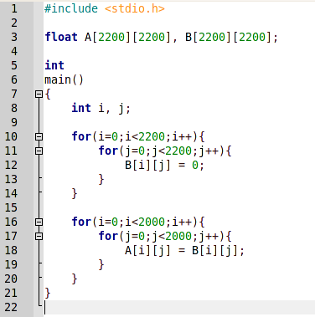
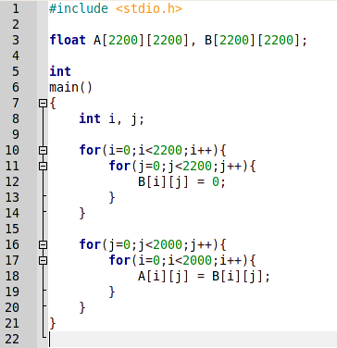

 | Código sin permutar | Código permutado

Apartado C

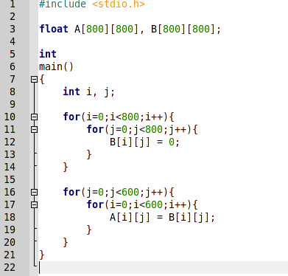
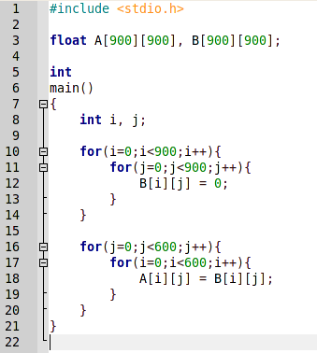

 | Código permutado, dimensión 800 | Código permutado, dimensión 900

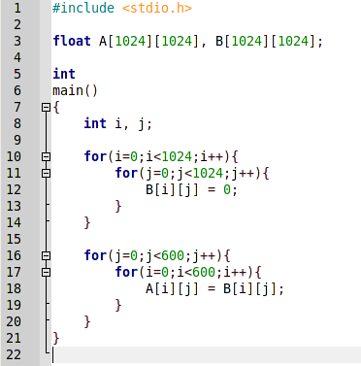
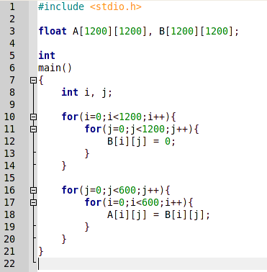

 | Código permutado, dimensión 1024 | Código permutado, dimensión 1200

Apartado A
Prueba nº 1: sin permutar

Modo de ejecución: | Normal | Contador | Resultado medio | Desviación | Tiempo | Tiempo Sys | N. Ejecuciones
Número de iteraciones: | 20 | PAPI_L1_DCM | 511.200012 | 28.650654 | 0,75s | 0,46s | 20 | N. Ejecución | Resultado
 |  |  |  |  |  |  |  | 1 | 502
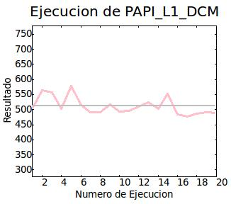
 |  |  |  |  |  |  |  | 2 | 565
 |  |  |  |  |  |  |  | 3 | 558
 |  |  |  |  |  |  |  | 4 | 504
 |  |  |  |  |  |  |  | 5 | 577
 |  |  |  |  |  |  |  | 6 | 514
 |  |  |  |  |  |  |  | 7 | 492
 |  |  |  |  |  |  |  | 8 | 491
 |  |  |  |  |  |  |  | 9 | 518
 |  |  |  |  |  |  |  | 10 | 493
 |  |  |  |  |  |  |  | 11 | 496
 |  |  |  |  |  |  |  | 12 | 510
 |  |  |  |  |  |  |  | 13 | 523
 |  |  |  |  |  |  |  | 14 | 502
 |  |  |  |  |  |  |  | 15 | 553
 |  |  |  |  |  |  |  | 16 | 483
 |  |  |  |  |  |  |  | 17 | 477
 |  |  |  |  |  |  |  | 18 | 486
 |  |  |  |  |  |  |  | 19 | 491
 |  |  |  |  |  |  |  | 20 | 489

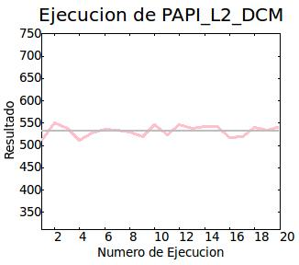
 |  | PAPI_L2_DCM | 532.599976 | 11.512602 | 0,75s | 0,47s | 20 | N. Ejecución | Resultado
 |  |  |  |  |  |  |  | 1 | 511
 |  |  |  |  |  |  |  | 2 | 550
 |  |  |  |  |  |  |  | 3 | 538
 |  |  |  |  |  |  |  | 4 | 512
 |  |  |  |  |  |  |  | 5 | 528
 |  |  |  |  |  |  |  | 6 | 536
 |  |  |  |  |  |  |  | 7 | 535
 |  |  |  |  |  |  |  | 8 | 529
 |  |  |  |  |  |  |  | 9 | 520
 |  |  |  |  |  |  |  | 10 | 546
 |  |  |  |  |  |  |  | 11 | 524
 |  |  |  |  |  |  |  | 12 | 546
 |  |  |  |  |  |  |  | 13 | 539
 |  |  |  |  |  |  |  | 14 | 543
 |  |  |  |  |  |  |  | 15 | 542
 |  |  |  |  |  |  |  | 16 | 517
 |  |  |  |  |  |  |  | 17 | 520
 |  |  |  |  |  |  |  | 18 | 540
 |  |  |  |  |  |  |  | 19 | 534
 |  |  |  |  |  |  |  | 20 | 542

Prueba nº 2: permutado

Modo de ejecución: | Normal | Contador | Resultado medio | Desviación | Tiempo | Tiempo Sys | N. Ejecuciones
Número de iteraciones: | 20 | PAPI_L1_DCM | 559.750000 | 42.900902 | 0,74s | 0,48s | 20 | N. Ejecución | Resultado
 |  |  |  |  |  |  |  | 1 | 610
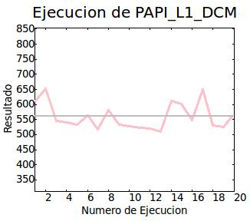
 |  |  |  |  |  |  |  | 2 | 653
 |  |  |  |  |  |  |  | 3 | 545
 |  |  |  |  |  |  |  | 4 | 540
 |  |  |  |  |  |  |  | 5 | 532
 |  |  |  |  |  |  |  | 6 | 564
 |  |  |  |  |  |  |  | 7 | 518
 |  |  |  |  |  |  |  | 8 | 581
 |  |  |  |  |  |  |  | 9 | 533
 |  |  |  |  |  |  |  | 10 | 527
 |  |  |  |  |  |  |  | 11 | 524
 |  |  |  |  |  |  |  | 12 | 520
 |  |  |  |  |  |  |  | 13 | 511
 |  |  |  |  |  |  |  | 14 | 613
 |  |  |  |  |  |  |  | 15 | 601
 |  |  |  |  |  |  |  | 16 | 549
 |  |  |  |  |  |  |  | 17 | 650
 |  |  |  |  |  |  |  | 18 | 530
 |  |  |  |  |  |  |  | 19 | 525
 |  |  |  |  |  |  |  | 20 | 569

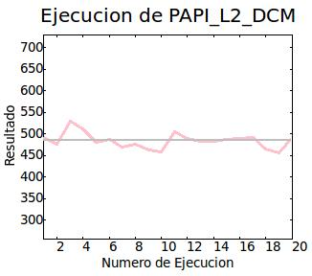
 |  | PAPI_L2_DCM | 484.350006 | 17.550713 | 0,74s | 0,44s | 20 | N. Ejecución | Resultado
 |  |  |  |  |  |  |  | 1 | 491
 |  |  |  |  |  |  |  | 2 | 476
 |  |  |  |  |  |  |  | 3 | 529
 |  |  |  |  |  |  |  | 4 | 512
 |  |  |  |  |  |  |  | 5 | 480
 |  |  |  |  |  |  |  | 6 | 488
 |  |  |  |  |  |  |  | 7 | 469
 |  |  |  |  |  |  |  | 8 | 476
 |  |  |  |  |  |  |  | 9 | 463
 |  |  |  |  |  |  |  | 10 | 458
 |  |  |  |  |  |  |  | 11 | 505
 |  |  |  |  |  |  |  | 12 | 490
 |  |  |  |  |  |  |  | 13 | 484
 |  |  |  |  |  |  |  | 14 | 483
 |  |  |  |  |  |  |  | 15 | 488
 |  |  |  |  |  |  |  | 16 | 490
 |  |  |  |  |  |  |  | 17 | 492
 |  |  |  |  |  |  |  | 18 | 465
 |  |  |  |  |  |  |  | 19 | 456
 |  |  |  |  |  |  |  | 20 | 492

Apartado B
Prueba nº 1: sin permutar

Modo de ejecución: | Normal | Contador | Resultado medio | Desviación | Tiempo | Tiempo Sys | N. Ejecuciones
Número de iteraciones: | 20 | PAPI_L1_DCM | 254,985.453125 | 283.286346 | 1,63s | 0,91s | 20 | N. Ejecución | Resultado
 |  |  |  |  |  |  |  | 1 | 255084
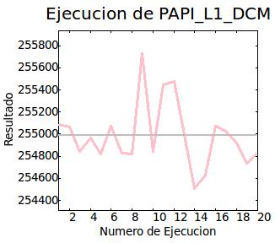
 |  |  |  |  |  |  |  | 2 | 255065
 |  |  |  |  |  |  |  | 3 | 254841
 |  |  |  |  |  |  |  | 4 | 254963
 |  |  |  |  |  |  |  | 5 | 254821
 |  |  |  |  |  |  |  | 6 | 255076
 |  |  |  |  |  |  |  | 7 | 254828
 |  |  |  |  |  |  |  | 8 | 254818
 |  |  |  |  |  |  |  | 9 | 255731
 |  |  |  |  |  |  |  | 10 | 254843
 |  |  |  |  |  |  |  | 11 | 255444
 |  |  |  |  |  |  |  | 12 | 255474
 |  |  |  |  |  |  |  | 13 | 254998
 |  |  |  |  |  |  |  | 14 | 254509
 |  |  |  |  |  |  |  | 15 | 254633
 |  |  |  |  |  |  |  | 16 | 255075
 |  |  |  |  |  |  |  | 17 | 255029
 |  |  |  |  |  |  |  | 18 | 254917
 |  |  |  |  |  |  |  | 19 | 254735
 |  |  |  |  |  |  |  | 20 | 254825

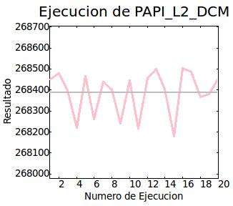
 |  | PAPI_L2_DCM | 268,387.156250 | 102.001114 | 1,64s | 0,89s | 20 | N. Ejecución | Resultado
 |  |  |  |  |  |  |  | 1 | 268449
 |  |  |  |  |  |  |  | 2 | 268479
 |  |  |  |  |  |  |  | 3 | 268397
 |  |  |  |  |  |  |  | 4 | 268222
 |  |  |  |  |  |  |  | 5 | 268465
 |  |  |  |  |  |  |  | 6 | 268260
 |  |  |  |  |  |  |  | 7 | 268438
 |  |  |  |  |  |  |  | 8 | 268402
 |  |  |  |  |  |  |  | 9 | 268242
 |  |  |  |  |  |  |  | 10 | 268446
 |  |  |  |  |  |  |  | 11 | 268216
 |  |  |  |  |  |  |  | 12 | 268456
 |  |  |  |  |  |  |  | 13 | 268499
 |  |  |  |  |  |  |  | 14 | 268403
 |  |  |  |  |  |  |  | 15 | 268178
 |  |  |  |  |  |  |  | 16 | 268503
 |  |  |  |  |  |  |  | 17 | 268485
 |  |  |  |  |  |  |  | 18 | 268367
 |  |  |  |  |  |  |  | 19 | 268379
 |  |  |  |  |  |  |  | 20 | 268457

Prueba nº 2: permutado

Modo de ejecución: | Normal | Contador | Resultado medio | Desviación | Tiempo | Tiempo Sys | N. Ejecuciones
Número de iteraciones: | 20 | PAPI_L1_DCM | 9,077,896.000000 | 1962.848755 | 2,54s | 0,89s | 20 | N. Ejecución | Resultado
 |  |  |  |  |  |  |  | 1 | 9076611
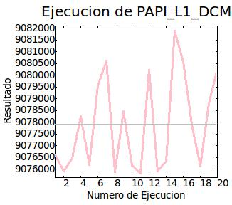
 |  |  |  |  |  |  |  | 2 | 9075895
 |  |  |  |  |  |  |  | 3 | 9076454
 |  |  |  |  |  |  |  | 4 | 9078247
 |  |  |  |  |  |  |  | 5 | 9076185
 |  |  |  |  |  |  |  | 6 | 9079547
 |  |  |  |  |  |  |  | 7 | 9080619
 |  |  |  |  |  |  |  | 8 | 9075878
 |  |  |  |  |  |  |  | 9 | 9078468
 |  |  |  |  |  |  |  | 10 | 9076166
 |  |  |  |  |  |  |  | 11 | 9075831
 |  |  |  |  |  |  |  | 12 | 9080210
 |  |  |  |  |  |  |  | 13 | 9075922
 |  |  |  |  |  |  |  | 14 | 9076324
 |  |  |  |  |  |  |  | 15 | 9081888
 |  |  |  |  |  |  |  | 16 | 9080572
 |  |  |  |  |  |  |  | 17 | 9077915
 |  |  |  |  |  |  |  | 18 | 9076119
 |  |  |  |  |  |  |  | 19 | 9078805
 |  |  |  |  |  |  |  | 20 | 9080277

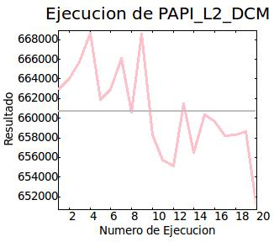
 |  | PAPI_L2_DCM | 660,742.375000 | 4461.319336 | 2,54s | 0,93s | 20 | N. Ejecución | Resultado
 |  |  |  |  |  |  |  | 1 | 662920
 |  |  |  |  |  |  |  | 2 | 664028
 |  |  |  |  |  |  |  | 3 | 665785
 |  |  |  |  |  |  |  | 4 | 668696
 |  |  |  |  |  |  |  | 5 | 661929
 |  |  |  |  |  |  |  | 6 | 662914
 |  |  |  |  |  |  |  | 7 | 666124
 |  |  |  |  |  |  |  | 8 | 660599
 |  |  |  |  |  |  |  | 9 | 668613
 |  |  |  |  |  |  |  | 10 | 658305
 |  |  |  |  |  |  |  | 11 | 655693
 |  |  |  |  |  |  |  | 12 | 655105
 |  |  |  |  |  |  |  | 13 | 661484
 |  |  |  |  |  |  |  | 14 | 656517
 |  |  |  |  |  |  |  | 15 | 660318
 |  |  |  |  |  |  |  | 16 | 659716
 |  |  |  |  |  |  |  | 17 | 658245
 |  |  |  |  |  |  |  | 18 | 658304
 |  |  |  |  |  |  |  | 19 | 658686
 |  |  |  |  |  |  |  | 20 | 650867

Apartado C
Prueba nº 1: dimensiones 800x800

Modo de ejecución: | Normal | Contador | Resultado medio | Desviación | Tiempo | Tiempo Sys | N. Ejecuciones
Número de iteraciones: | 20 | PAPI_L1_DCM | 738,468.500000 | 181.869049 | 0,35s | 0,19s | 20 | N. Ejecución | Resultado
 |  |  |  |  |  |  |  | 1 | 738514
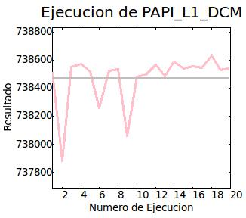
 |  |  |  |  |  |  |  | 2 | 737882
 |  |  |  |  |  |  |  | 3 | 738551
 |  |  |  |  |  |  |  | 4 | 738570
 |  |  |  |  |  |  |  | 5 | 738517
 |  |  |  |  |  |  |  | 6 | 738261
 |  |  |  |  |  |  |  | 7 | 738523
 |  |  |  |  |  |  |  | 8 | 738534
 |  |  |  |  |  |  |  | 9 | 738059
 |  |  |  |  |  |  |  | 10 | 738482
 |  |  |  |  |  |  |  | 11 | 738498
 |  |  |  |  |  |  |  | 12 | 738568
 |  |  |  |  |  |  |  | 13 | 738485
 |  |  |  |  |  |  |  | 14 | 738585
 |  |  |  |  |  |  |  | 15 | 738541
 |  |  |  |  |  |  |  | 16 | 738553
 |  |  |  |  |  |  |  | 17 | 738547
 |  |  |  |  |  |  |  | 18 | 738628
 |  |  |  |  |  |  |  | 19 | 738529
 |  |  |  |  |  |  |  | 20 | 738543

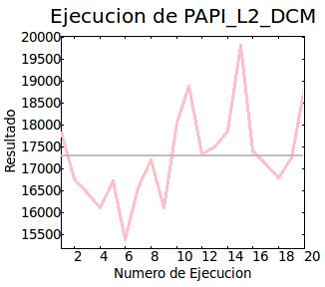
 |  | PAPI_L2_DCM | 17,308.550781 | 1,029.570801 | 0,35s | 0,20s | 20 | N. Ejecución | Resultado
 |  |  |  |  |  |  |  | 1 | 17855
 |  |  |  |  |  |  |  | 2 | 16788
 |  |  |  |  |  |  |  | 3 | 16463
 |  |  |  |  |  |  |  | 4 | 16112
 |  |  |  |  |  |  |  | 5 | 16722
 |  |  |  |  |  |  |  | 6 | 15381
 |  |  |  |  |  |  |  | 7 | 16565
 |  |  |  |  |  |  |  | 8 | 17219
 |  |  |  |  |  |  |  | 9 | 16128
 |  |  |  |  |  |  |  | 10 | 18052
 |  |  |  |  |  |  |  | 11 | 18899
 |  |  |  |  |  |  |  | 12 | 17346
 |  |  |  |  |  |  |  | 13 | 17509
 |  |  |  |  |  |  |  | 14 | 17861
 |  |  |  |  |  |  |  | 15 | 19825
 |  |  |  |  |  |  |  | 16 | 17410
 |  |  |  |  |  |  |  | 17 | 17125
 |  |  |  |  |  |  |  | 18 | 16791
 |  |  |  |  |  |  |  | 19 | 17264
 |  |  |  |  |  |  |  | 20 | 18856

Prueba nº 2: dimensiones 900x900

Modo de ejecución: | Normal | Contador | Resultado medio | Desviación | Tiempo | Tiempo Sys | N. Ejecuciones
Número de iteraciones: | 20 | PAPI_L1_DCM | 760,259.375000 | 293.623627 | 0,39s | 0,21s | 20 | N. Ejecución | Resultado
 |  |  |  |  |  |  |  | 1 | 760283
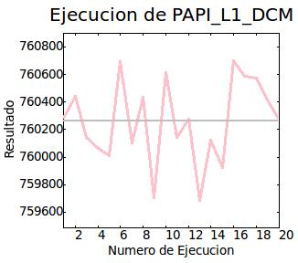
 |  |  |  |  |  |  |  | 2 | 760444
 |  |  |  |  |  |  |  | 3 | 760141
 |  |  |  |  |  |  |  | 4 | 760063
 |  |  |  |  |  |  |  | 5 | 760010
 |  |  |  |  |  |  |  | 6 | 760693
 |  |  |  |  |  |  |  | 7 | 760100
 |  |  |  |  |  |  |  | 8 | 760435
 |  |  |  |  |  |  |  | 9 | 759703
 |  |  |  |  |  |  |  | 10 | 760612
 |  |  |  |  |  |  |  | 11 | 760145
 |  |  |  |  |  |  |  | 12 | 760278
 |  |  |  |  |  |  |  | 13 | 759685
 |  |  |  |  |  |  |  | 14 | 760125
 |  |  |  |  |  |  |  | 15 | 759924
 |  |  |  |  |  |  |  | 16 | 760697
 |  |  |  |  |  |  |  | 17 | 760587
 |  |  |  |  |  |  |  | 18 | 760574
 |  |  |  |  |  |  |  | 19 | 760417
 |  |  |  |  |  |  |  | 20 | 760272

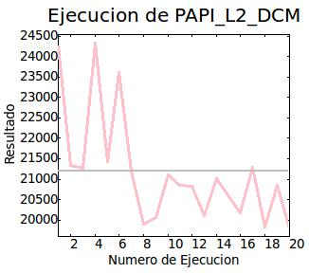
 |  | PAPI_L2_DCM | 21,190.000000 | 1323.468872 | 0,39s | 0,20s | 20 | N. Ejecución | Resultado
 |  |  |  |  |  |  |  | 1 | 24261
 |  |  |  |  |  |  |  | 2 | 21331
 |  |  |  |  |  |  |  | 3 | 21275
 |  |  |  |  |  |  |  | 4 | 24330
 |  |  |  |  |  |  |  | 5 | 21426
 |  |  |  |  |  |  |  | 6 | 23621
 |  |  |  |  |  |  |  | 7 | 21199
 |  |  |  |  |  |  |  | 8 | 19889
 |  |  |  |  |  |  |  | 9 | 20071
 |  |  |  |  |  |  |  | 10 | 21101
 |  |  |  |  |  |  |  | 11 | 20848
 |  |  |  |  |  |  |  | 12 | 20817
 |  |  |  |  |  |  |  | 13 | 20111
 |  |  |  |  |  |  |  | 14 | 21015
 |  |  |  |  |  |  |  | 15 | 20569
 |  |  |  |  |  |  |  | 16 | 20179
 |  |  |  |  |  |  |  | 17 | 21292
 |  |  |  |  |  |  |  | 18 | 19827
 |  |  |  |  |  |  |  | 19 | 20844
 |  |  |  |  |  |  |  | 20 | 19794

Prueba nº 3: dimensiones 1024x1024

Modo de ejecución: | Normal | Contador | Resultado medio | Desviación | Tiempo | Tiempo Sys | N. Ejecuciones
Número de iteraciones: | 20 | PAPI_L1_DCM | 793,600.500000 | 873.722473 | 0,64s | 0,26s | 20 | N. Ejecución | Resultado
 |  |  |  |  |  |  |  | 1 | 793215
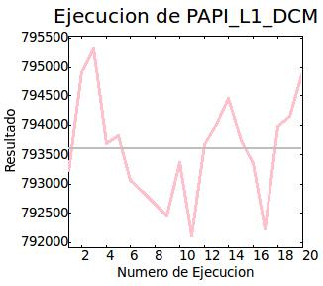
 |  |  |  |  |  |  |  | 2 | 794910
 |  |  |  |  |  |  |  | 3 | 795321
 |  |  |  |  |  |  |  | 4 | 793686
 |  |  |  |  |  |  |  | 5 | 793827
 |  |  |  |  |  |  |  | 6 | 793067
 |  |  |  |  |  |  |  | 7 | 792864
 |  |  |  |  |  |  |  | 8 | 792655
 |  |  |  |  |  |  |  | 9 | 792460
 |  |  |  |  |  |  |  | 10 | 793365
 |  |  |  |  |  |  |  | 11 | 792105
 |  |  |  |  |  |  |  | 12 | 793683
 |  |  |  |  |  |  |  | 13 | 794016
 |  |  |  |  |  |  |  | 14 | 794464
 |  |  |  |  |  |  |  | 15 | 793743
 |  |  |  |  |  |  |  | 16 | 793353
 |  |  |  |  |  |  |  | 17 | 792227
 |  |  |  |  |  |  |  | 18 | 793983
 |  |  |  |  |  |  |  | 19 | 794150
 |  |  |  |  |  |  |  | 20 | 794916

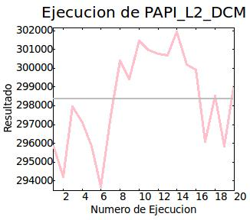
 |  | PAPI_L2_DCM | 298,371.906250 | 2428.459229 | 0,64s | 0,25s | 20 | N. Ejecución | Resultado
 |  |  |  |  |  |  |  | 1 | 295895
 |  |  |  |  |  |  |  | 2 | 294193
 |  |  |  |  |  |  |  | 3 | 297960
 |  |  |  |  |  |  |  | 4 | 297097
 |  |  |  |  |  |  |  | 5 | 295825
 |  |  |  |  |  |  |  | 6 | 293673
 |  |  |  |  |  |  |  | 7 | 297452
 |  |  |  |  |  |  |  | 8 | 300381
 |  |  |  |  |  |  |  | 9 | 299435
 |  |  |  |  |  |  |  | 10 | 301451
 |  |  |  |  |  |  |  | 11 | 300949
 |  |  |  |  |  |  |  | 12 | 300776
 |  |  |  |  |  |  |  | 13 | 300698
 |  |  |  |  |  |  |  | 14 | 301935
 |  |  |  |  |  |  |  | 15 | 300177
 |  |  |  |  |  |  |  | 16 | 299896
 |  |  |  |  |  |  |  | 17 | 296083
 |  |  |  |  |  |  |  | 18 | 298526
 |  |  |  |  |  |  |  | 19 | 295835
 |  |  |  |  |  |  |  | 20 | 299201

Prueba nº 4: dimensiones 1200x1200

Modo de ejecución: | Normal | Contador | Resultado medio | Desviación | Tiempo | Tiempo Sys | N. Ejecuciones
Número de iteraciones: | 20 | PAPI_L1_DCM | 773,271.500000 | 298.978333 | 0,51s | 0,29s | 20 | N. Ejecución | Resultado
 |  |  |  |  |  |  |  | 1 | 772664
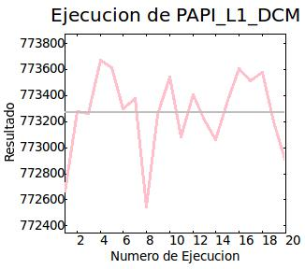
 |  |  |  |  |  |  |  | 2 | 773280
 |  |  |  |  |  |  |  | 3 | 773260
 |  |  |  |  |  |  |  | 4 | 773670
 |  |  |  |  |  |  |  | 5 | 773615
 |  |  |  |  |  |  |  | 6 | 773301
 |  |  |  |  |  |  |  | 7 | 773379
 |  |  |  |  |  |  |  | 8 | 772544
 |  |  |  |  |  |  |  | 9 | 773257
 |  |  |  |  |  |  |  | 10 | 773546
 |  |  |  |  |  |  |  | 11 | 773082
 |  |  |  |  |  |  |  | 12 | 773409
 |  |  |  |  |  |  |  | 13 | 773211
 |  |  |  |  |  |  |  | 14 | 773065
 |  |  |  |  |  |  |  | 15 | 773364
 |  |  |  |  |  |  |  | 16 | 773606
 |  |  |  |  |  |  |  | 17 | 773513
 |  |  |  |  |  |  |  | 18 | 773578
 |  |  |  |  |  |  |  | 19 | 773195
 |  |  |  |  |  |  |  | 20 | 772891

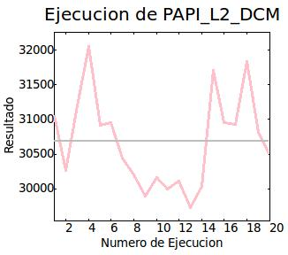
 |  | PAPI_L2_DCM | 30,687.400391 | 650.289062 | 0,52s | 0,28s | 20 | N. Ejecución | Resultado
 |  |  |  |  |  |  |  | 1 | 31055
 |  |  |  |  |  |  |  | 2 | 30261
 |  |  |  |  |  |  |  | 3 | 31201
 |  |  |  |  |  |  |  | 4 | 32053
 |  |  |  |  |  |  |  | 5 | 30911
 |  |  |  |  |  |  |  | 6 | 30955
 |  |  |  |  |  |  |  | 7 | 30446
 |  |  |  |  |  |  |  | 8 | 30207
 |  |  |  |  |  |  |  | 9 | 29900
 |  |  |  |  |  |  |  | 10 | 30161
 |  |  |  |  |  |  |  | 11 | 29994
 |  |  |  |  |  |  |  | 12 | 30110
 |  |  |  |  |  |  |  | 13 | 29735
 |  |  |  |  |  |  |  | 14 | 30032
 |  |  |  |  |  |  |  | 15 | 31706
 |  |  |  |  |  |  |  | 16 | 30949
 |  |  |  |  |  |  |  | 17 | 30928
 |  |  |  |  |  |  |  | 18 | 31841
 |  |  |  |  |  |  |  | 19 | 30819
 |  |  |  |  |  |  |  | 20 | 30484

Conclusiones
Conclusiones obtenidas de las compatarivas de los apartado A, B y C. Estas conclusiones se han obtenido a partir de los resultados individuales de cada comparativa. Finalmente se obtienen las conclusiones globales de las comparativas.

Comparativa A: 20 iteraciones, dimensiones 2000x2000

 | Tipo de cache
 | L1 |  |  |  |  |  |  | L2
 | Iteraciones | Resultado medio | Desviación | Tiempo | Tiempo Sys | Resultado min. | Resultado max. | Iteraciones | Resultado medio | Desviación | Tiempo | Tiempo Sys | Resultado min. | Resultado max.
Prueba 1 | 20 | 511.200012 | 28.650654 | 0,75s | 0,46s | 477.00 | 577.00 | 20 | 532.599976 | 11.512602 | 0,75s | 0,47s | 511.00 | 550.00
Prueba 2 | 20 | 559.750000 | 42.900902 | 0,74s | 0,48s | 511.00 | 653.00 | 20 | 484.350006 | 17.550713 | 0,74s | 0,44s | 456.00 | 529.00

Comparativa B: 2000 iteraciones, dimensiones 2200x2200

 | Tipo de cache
 | L1 |  |  |  |  |  |  | L2
 | Iteraciones | Resultado medio | Desviación | Tiempo | Tiempo Sys | Resultado min. | Resultado max. | Iteraciones | Resultado medio | Desviación | Tiempo | Tiempo Sys | Resultado min. | Resultado max.
Prueba 1 | 20 | 254,985.453125 | 283.286346 | 1,63s | 0,91s | 254,509.00 | 255,731.00 | 20 | 268,387.156250 | 102.001114 | 1,64s | 0,89s | 268,178.00 | 268,503.00
Prueba 2 | 20 | 9,077,896.000000 | 1,962.848755 | 2,54s | 0,89s | 9,075,831.00 | 9,081,888.00 | 20 | 660,742.375000 | 4,461.319336 | 2,54s | 0,93s | 650,867.00 | 668,696.00

Comparativa C: 600 iteraciones

 | Tipo de cache
 | L1 |  |  |  |  |  |  | L2
 | Iteraciones | Resultado medio | Desviación | Tiempo | Tiempo Sys | Resultado min. | Resultado max. | Iteraciones | Resultado medio | Desviación | Tiempo | Tiempo Sys | Resultado min. | Resultado max. | Dimensiones
Prueba 1 | 20 | 738,468.500000 | 181.869049 | 0,35s | 0,19s | 737,882.00 | 738,628.00 | 20 | 17,308.550781 | 1,029.570801 | 0,35s | 0,20s | 15,381.00 | 19,825.00 | 800
Prueba 2 | 20 | 760,259.375000 | 293.623627 | 0,39s | 0,21s | 759,685.00 | 760,697.00 | 20 | 21,190.000000 | 1,323.468872 | 0,39s | 0,20s | 19,794.00 | 24,330.00 | 900
Prueba 3 | 20 | 793,600.500000 | 873.722473 | 0,64s | 0,26s | 792,105.00 | 795,321.00 | 20 | 298,371.906250 | 2,428.459229 | 0,64s | 0,25s | 293,673.00 | 301,935.00 | 1,024
Prueba 4 | 20 | 773,271.500000 | 298.978333 | 0,51s | 0,29s | 772,544.00 | 773,670.00 | 20 | 30,687.400391 | 650.289062 | 0,52s | 0,28s | 29,735.00 | 32,053.00 | 1,200

Nota: las pruebas 1 de las dos primeras comparativas están realizadas con código sin permutación de bucles, las pruebas 2 están realizadas con permutación de bucles. Para la comparativa C se ha usado solamente el código permutado.
Conclusiones comparativa A:
De estas pruebas se puede observar que, siendo previsible que el código con permutación de bucles deberá tener un número de fallos de caché mayor que el código sin permutación. Parala caché de primer nivel se cumple pero para la de segundo nivel no. En el tiempo se podría decir que debería ocurrir la misma previsión que antes pero en este caso son menores cuando hay permutación de bucles. Con el tiempo del sistema, para la caché de primer nivel se cumple lo previsto, en cambio, para la de segundo nivel es menor cuando hay permutación de bucles.
Hay que tener en cuenta que son muy pocas iteraciones y por ello puede que salgan resultados como estos.
Conclusiones comparativa B:
Ahora se han realizado bastantes más iteraciones con lo que las pruebas serán un poco más reales. Se puede observar que, como se esperaba, los fallos de caché son mucho menores ahora en ambos niveles de caché cuando no hay permutación de bucles existiendo una diferencia notable. En los tiempos se puede observar que se cumple que sean menores cuando no hay permutación de bucles.Sin embargo, para el tiempo del sistema se puede observar que es menor cuando hay permutaciónde bucles en la caché de primer nivel y en la de segundo nivel es menor cuando no hay permutación.
Conclusiones comparativa C:
En este caso se puede observar de una manera bastante clara como se producen los cambios de stride. El caso más notorio es en el que las dimensiones de la matriz es potencia de 2, en la que se observa que se producen muchos fallos de caché en ambos niveles . En el resto de casos se puede observar que el número de fallos de caché aumenta cuanto más aumentan las dimensiones de las matrices. En cuanto al tiempo se puede observar que hay una variación mayor cuando se encuentra en el caso en que es potencia de dos, en el resto de casos va aumentando en cuanto mayor sean las dimensiones.

